Sheet1
제조사로고* | 제조사명* | 국가코드*
이미지 입력 54x54 | 텍스트 입력 ex. 포드 | 텍스트 입력(코드) ex. KR
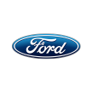 | 포드 | KR

